Instructie
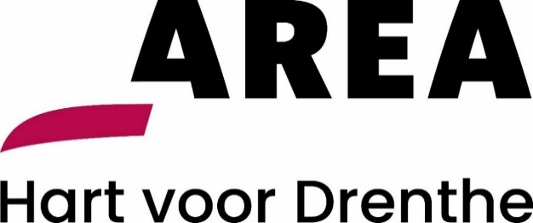

Aanbesteding Inhuur flexibele arbeidskrachten Area Reiniging: Instructie invullen plan van aanpak Uitvoering werkzaamheden

Onderhavig document betreft het plan van aanpak Uitvoering werkzaamheden behorende bij de aanbesteding Inhuur flexibele arbeidskrachten Area Reiniging.
Het niet of niet volledig invullen van het plan van aanpak Uitvoering werkzaamheden leidt tot uitsluiting.
Inschrijver is verantwoordelijk voor een zorgvuldige invulling van alle relevante invulvelden (licht rood gearceerd).
Instructies voor het invullen van het plan van aanpak Uitvoering werkzaamheden:
1. U dient het tabblad in te vullen, deze dient u vervolgens te printen en rechtsgeldig te ondertekenen, en gescand als pdf in te dienen.

